地区協会_計画中止報告書
(2026 地区協会用) |  |  |  | 送付日 年 月 日 | 【区分表】
 |  |  |  |  | 区分番号 | 区 分 | 割合 | 申請上限値
一般財団法人 北海道バスケットボール協会 御中 |  |  |  |  | 1 | 1.組織振興費 1.市町村団体の連携 ①役員登用の推進（会議出席旅費の助成） | 1 | 0
 |  |  |  |  | 2 | 1.組織振興費 1.市町村団体の連携 ②会議等開催費の助成 | 1 | 0 | 選択してください
 |  |  | 地区協会名 | 選択してください | 3 | 1.組織振興費 1.市町村団体の連携 ③組織ガバナンスの構築推進事業の助成 | 1 | 0 | 札幌地区バスケットボール協会
 |  |  | 代表者役職・氏名 |  | 4 | 1.組織振興費 2.強化・育成、普及事業 ①審判育成、コーチライセンス養成事業の助成 | 1 | 0 | 函館地区バスケットボール協会
 |  |  | 担当者役職・氏名 |  | 5 | 1.組織振興費 2.強化・育成、普及事業 ②ローカル大会開催の助成 | 1 | 0 | 帯広地区バスケットボール協会
 |  |  | 担当者連絡先 |  | 6 | 1.組織振興費 2.強化・育成、普及事業 ③器具備品などの貸与 | 1 | 0 | 北見地区バスケットボール協会
 |  |  |  |  | 7 | 1.組織振興費 3.競技会運営 ①実行委員会方式の策定 | 1 | 0 | 釧路地区バスケットボール協会
 |  |  |  |  | 8 | 1.組織振興費 3.競技会運営 ②HBA及び各地区協会からの役員派遣 | 1 | 0 | 旭川地区バスケットボール協会
 |  | 2026年度 計画中止報告書 |  |  | 9 | 1.組織振興費 4. コンプライアンス関連事業 ①コンプライアンス研修会の実施 | 1 | 0 | 小樽地区バスケットボール協会
 |  |  |  |  | 10 | 1.組織振興費 4. コンプライアンス関連事業 ②裁定・規律案件の対応支援 | 1 | 0 | 苫小牧地区バスケットボール協会
 |  |  |  |  | 11 | 2.登録推進事業費 1.一般カテゴリー（Ⅱ種）登録推進事業 ①市町村等地域単位の競技会の開催 | 1 | 0 | 南空知地区バスケットボール協会
区分番号は、右側の区分表【区分番号】より、作成する事業のの番号入力してください。
「中区分」および「小区分」が自動表示されます。
 |  |  |  |  | 12 | 2.登録推進事業費 1.一般カテゴリー（Ⅱ種）登録推進事業 ②リーグ戦の普及 | 1 | 0 | 室蘭地区バスケットボール協会
 |  | 予定していた活動が中止になりましたので、下記のとおり報告いたします。 |  |  | 13 | 2.登録推進事業費 2.U-12カテゴリー登録推進事業 ①ミクロ・フレッシュ層を対象としたイベントの開催 | 1 | 0 | 北空知地区バスケットボール協会
 |  |  |  |  | 14 | 2.登録推進事業費 2.U-12カテゴリー登録推進事業 ②体験会開催（U-10) | 1 | 0 | 名寄地区バスケットボール協会
 |  | 記 |  |  | 15 | 2.登録推進事業費 2.U-12カテゴリー登録推進事業 ③バスケットゴールの設置（行政とのタイアップ） | 1 | 0 | 稚内地区バスケットボール協会
 | 区分番号 |  |  |  | 16 | 2.登録推進事業費 3.キッズ(U-8)普及事業 ①未就学児対象のイベント開催 | 1 | 0 | 留萌地区バスケットボール協会
 |  |  |  |  | 17 | 2.登録推進事業費 3.キッズ(U-8)普及事業 ②幼稚園・保育園などへのゴール寄贈事業の実施 | 1 | 0
 | 区分 |  |  |  | 18 | 2.登録推進事業費 4.キッズサポーター育成事業 ①養成講習会開催推進 | 1 | 0
 | 管理番号 |  |  |  | 19 | 2.登録推進事業費 4.キッズサポーター育成事業 ②キッズサポートリーダー派遣 | 1 | 0
 | 事業名 |  |  |  | 20 | 2.登録推進事業費 5.情報収集(登録状況のアンケート実施） ①情報収集(登録状況のアンケート実施） | 1 | 0
 | 内示額（当該活動分） |  |  | 円 | 21 | 2.登録推進事業費 5.情報収集(登録状況のアンケート実施） ②未登録チームの期限付き参加容認 | 1 | 0
 | 中止の理由 |  |  |  | 22 | 2.登録推進事業費 5.情報収集(登録状況のアンケート実施） ③３×３競技（イベント）開催推進 | 1 | 0
 |  |  |  |  | 23 | 3.事業 | 1 | 0

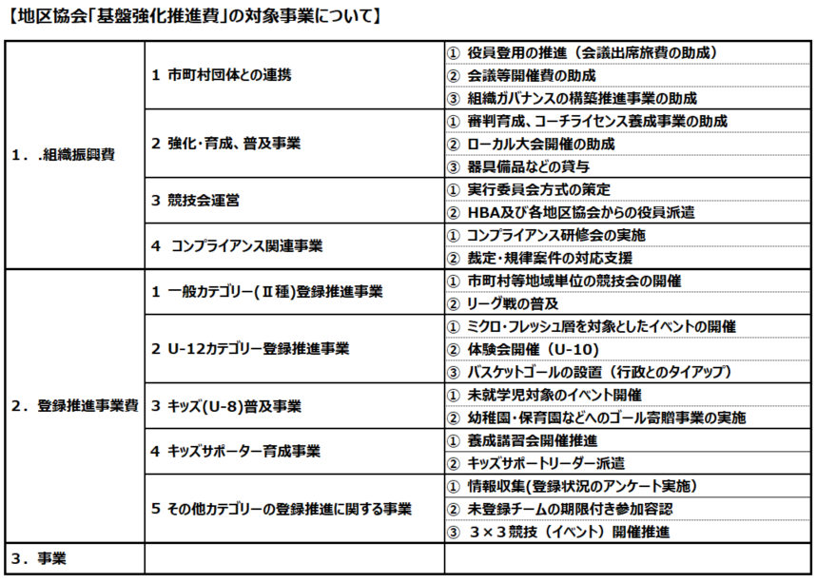

HBA使用欄

地区協会_計画中止報告書 記入例
(2026 地区協会用) |  |  |  |  | 送付日 2026 年 9月 6日 | 【区分表】
 |  |  |  |  |  | 区分番号 | 区 分 | 割合 | 申請上限値
一般財団法人 北海道バスケットボール協会 御中 |  |  |  |  |  | 1 | 1.組織振興費 1.市町村団体の連携 ①役員登用の推進（会議出席旅費の助成） | 1 | 0
 |  |  |  |  |  | 2 | 1.組織振興費 1.市町村団体の連携 ②会議等開催費の助成 | 1 | 0
記入例
 |  |  |  | 地区協会名 | 札幌地区バスケットボール協会 | 3 | 1.組織振興費 1.市町村団体の連携 ③組織ガバナンスの構築推進事業の助成 | 1 | 0
 |  |  |  | 代表者役職・氏名 | 事務局長 | 4 | 1.組織振興費 2.強化・育成、普及事業 ①審判育成、コーチライセンス養成事業の助成 | 1 | 0
 |  |  |  | 担当者役職・氏名 | 札幌 太郎 | 5 | 1.組織振興費 2.強化・育成、普及事業 ②ローカル大会開催の助成 | 1 | 0
 |  |  |  | 担当者連絡先 | 090-1234-5678 | 6 | 1.組織振興費 2.強化・育成、普及事業 ③器具備品などの貸与 | 1 | 0
 |  |  |  |  |  | 7 | 1.組織振興費 3.競技会運営 ①実行委員会方式の策定 | 1 | 0
 |  |  |  |  |  | 8 | 1.組織振興費 3.競技会運営 ②HBA及び各地区協会からの役員派遣 | 1 | 0
 |  | 2026年度 計画中止報告書 |  |  |  | 9 | 1.組織振興費 4. コンプライアンス関連事業 ①コンプライアンス研修会の実施 | 1 | 0
 |  |  |  |  |  | 10 | 1.組織振興費 4. コンプライアンス関連事業 ②裁定・規律案件の対応支援 | 1 | 0
 |  |  |  |  |  | 11 | 2.登録推進事業費 1.一般カテゴリー（Ⅱ種）登録推進事業 ①市町村等地域単位の競技会の開催 | 1 | 0
区分番号は、右側の区分表【区分番号】より、作成する事業のの番号入力してください。
「中区分」および「小区分」が自動表示されます。
 |  |  |  |  |  | 12 | 2.登録推進事業費 1.一般カテゴリー（Ⅱ種）登録推進事業 ②リーグ戦の普及 | 1 | 0
 |  | 予定していた活動が中止になりましたので、下記のとおり報告いたします。 |  |  |  | 13 | 2.登録推進事業費 2.U-12カテゴリー登録推進事業 ①ミクロ・フレッシュ層を対象としたイベントの開催 | 1 | 0
 |  |  |  |  |  | 14 | 2.登録推進事業費 2.U-12カテゴリー登録推進事業 ②体験会開催（U-10) | 1 | 0
 |  | 記 |  |  |  | 15 | 2.登録推進事業費 2.U-12カテゴリー登録推進事業 ③バスケットゴールの設置（行政とのタイアップ） | 1 | 0
 | 区分番号 |  | 23 |  |  | 16 | 2.登録推進事業費 3.キッズ(U-8)普及事業 ①未就学児対象のイベント開催 | 1 | 0
 |  |  |  |  |  | 17 | 2.登録推進事業費 3.キッズ(U-8)普及事業 ②幼稚園・保育園などへのゴール寄贈事業の実施 | 1 | 0
 | 区分 |  | 3.事業 |  |  | 18 | 2.登録推進事業費 4.キッズサポーター育成事業 ①養成講習会開催推進 | 1 | 0
 | 管理番号 |  | 札幌-01 |  |  | 19 | 2.登録推進事業費 4.キッズサポーター育成事業 ②キッズサポートリーダー派遣 | 1 | 0
 | 事業名 |  | 札幌U12ミニ石狩大会 |  |  | 20 | 2.登録推進事業費 5.情報収集(登録状況のアンケート実施） ①情報収集(登録状況のアンケート実施） | 1 | 0
 | 内示額（当該活動分） |  | 150,000 |  | 円 | 21 | 2.登録推進事業費 5.情報収集(登録状況のアンケート実施） ②未登録チームの期限付き参加容認 | 1 | 0
 | 中止の理由 |  | 中止理由を詳細に記入して下さい。 |  |  | 22 | 2.登録推進事業費 5.情報収集(登録状況のアンケート実施） ③３×３競技（イベント）開催推進 | 1 | 0
 |  |  |  |  |  | 23 | 3.事業 | 1 | 0

HBA使用欄

